Quản lý tin nhắn
Project Name | THIẾT KẾ VÀ PHÁT TRIỂN WEBSITE ĐẶT TOUR DU LỊCH TÍCH HỢP AI HỖ TRỢ NGƯỜI DÙNG
Module Code | Quản lý tin nhắn
 | Hoàn thành | Lỗi | Chưa kiểm tra | Bị chặn | Tổng lần kiểm tra
Round 1 | 11 | 0 | 0 | 0 | 11
Round 2 | 5 | 0 | 6 | 0 | 11

 | 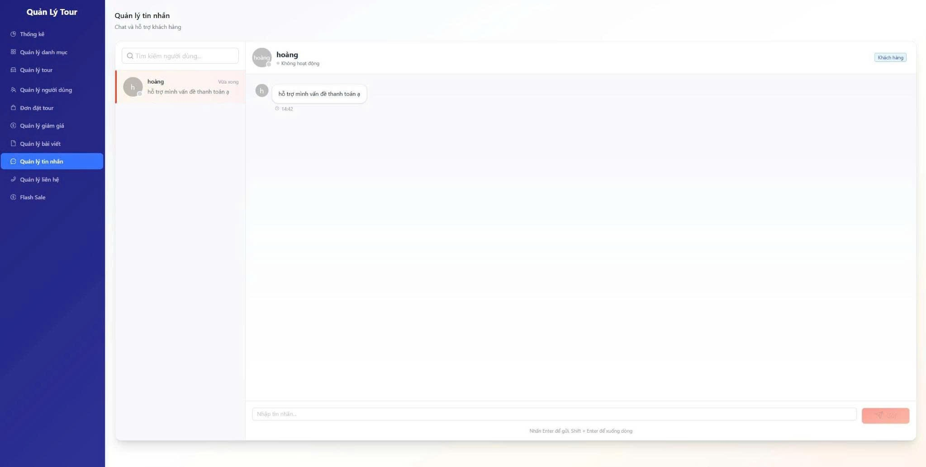
Test Case ID | Mô tả | Hành động | Kết quả mong đợi | Kết quả thực tế | Kết quả |  |  |  |  |  | Chú thích
 |  |  |  |  | Vòng 1 |  |  | Vòng 2
 |  |  |  |  | Trạng thái | Ngày kiểm tra | Người kiểm tra | Trạng thái | Ngày kiểm tra | Người kiểm tra
GUI_SHOW Quản lý tin nhắn
GUI-QLTN01 | [Sidebar] Quản lý tin nhắn |  | Hiển thị đúng menu Quản lý tin nhắn. | Menu Quản lý tin nhắn hiển thị đúng. | Passed | 2026-08-05 | Kiệt
GUI-QLTN02 | [Textbox] Tìm kiếm người dùng |  | Hiển thị đúng ô tìm kiếm người dùng. | Ô tìm kiếm hiển thị đúng. | Passed | 2026-08-05 | Kiệt
GUI-QLTN03 | [Danh sách] Hội thoại |  | Hiển thị đúng danh sách hội thoại. | Danh sách hội thoại hiển thị đúng. | Passed | 2026-08-05 | Kiệt
GUI-QLTN04 | [Khung] Nội dung chat |  | Hiển thị đúng khung nội dung chat. | Khung chat hiển thị đúng. | Passed | 2026-08-05 | Kiệt
GUI-QLTN05 | [Textbox] Nhập tin nhắn |  | Hiển thị đúng ô nhập tin nhắn. | Ô nhập tin nhắn hiển thị đúng. | Passed | 2026-08-05 | Kiệt
GUI-QLTN06 | [Button] Gửi |  | Hiển thị đúng nút gửi tin nhắn. | Nút gửi tin nhắn hiển thị đúng. | Passed | 2026-08-05 | Kiệt
FUNCTION_SHOW Quản lý tin nhắn
FUNC-QLTN01 | Tìm kiếm hội thoại | 1. Nhập tên khách hàng vào ô tìm kiếm. | Danh sách hội thoại được lọc. | Danh sách hội thoại lọc đúng. | Passed | 2026-08-05 | Kiệt | Passed | 2026-08-05 | Kiệt
FUNC-QLTN02 | Chọn hội thoại | 1. Click một hội thoại trong danh sách. | Nội dung chat được hiển thị. | Nội dung chat hiển thị đúng. | Passed | 2026-08-05 | Kiệt | Passed | 2026-08-05 | Kiệt
FUNC-QLTN03 | Gửi tin nhắn phản hồi | 1. Nhập nội dung tin nhắn. 2. Click Gửi. | Tin nhắn được gửi thành công. | Tin nhắn được gửi thành công. | Passed | 2026-08-05 | Kiệt | Passed | 2026-08-05 | Kiệt
FUNC-QLTN04 | Không gửi tin nhắn rỗng | 1. Không nhập nội dung. 2. Click Gửi. | Không gửi tin nhắn rỗng. | Hệ thống không gửi tin nhắn rỗng. | Passed | 2026-08-05 | Kiệt | Passed | 2026-08-05 | Kiệt
FUNC-QLTN05 | Xuống dòng khi nhập tin nhắn | 1. Nhấn Shift + Enter trong ô nhập. | Con trỏ xuống dòng trong ô nhập. | Xuống dòng hoạt động đúng. | Passed | 2026-08-05 | Kiệt | Passed | 2026-08-05 | Kiệt

Quản lý bài viết
Project Name | THIẾT KẾ VÀ PHÁT TRIỂN WEBSITE ĐẶT TOUR DU LỊCH TÍCH HỢP AI HỖ TRỢ NGƯỜI DÙNG
Module Code | Quản lý bài viết
 | Hoàn thành | Lỗi | Chưa kiểm tra | Bị chặn | Tổng lần kiểm tra
Round 1 | 9 | 0 | 0 | 0 | 9
Round 2 | 3 | 0 | 6 | 0 | 9

 | 
Test Case ID | Mô tả | Hành động | Kết quả mong đợi | Kết quả thực tế | Kết quả |  |  |  |  |  | Chú thích
 |  |  |  |  | Vòng 1 |  |  | Vòng 2
 |  |  |  |  | Trạng thái | Ngày kiểm tra | Người kiểm tra | Trạng thái | Ngày kiểm tra | Người kiểm tra
GUI_SHOW Quản lý bài viết
GUI-QLBV01 | [Sidebar] Quản lý bài viết |  | Hiển thị đúng menu Quản lý bài viết. | Menu Quản lý bài viết hiển thị đúng. | Passed | 2026-08-05 | Tịnh
GUI-QLBV02 | [Button] Thêm bài viết mới |  | Hiển thị đúng nút Thêm bài viết mới. | Nút Thêm bài viết mới hiển thị đúng. | Passed | 2026-08-05 | Tịnh
GUI-QLBV03 | [Bảng] Danh sách bài viết |  | Hiển thị đúng bảng bài viết. | Bảng bài viết hiển thị đúng. | Passed | 2026-08-05 | Tịnh
GUI-QLBV04 | [Cột] Tiêu đề |  | Hiển thị đúng cột Tiêu đề. | Cột Tiêu đề hiển thị đúng. | Passed | 2026-08-05 | Tịnh
GUI-QLBV05 | [Cột] Ngày tạo |  | Hiển thị đúng cột Ngày tạo. | Cột Ngày tạo hiển thị đúng. | Passed | 2026-08-05 | Tịnh
GUI-QLBV06 | [Trạng thái] No data |  | Hiển thị đúng thông báo khi chưa có dữ liệu. | Thông báo No data hiển thị đúng. | Passed | 2026-08-05 | Tịnh
FUNCTION_SHOW Quản lý bài viết
FUNC-QLBV01 | Mở form thêm bài viết | 1. Click "Thêm bài viết mới". | Hiển thị form thêm bài viết mới. | Form thêm bài viết hiển thị đúng. | Passed | 2026-08-05 | Tịnh | Passed | 2026-08-05 | Tịnh
FUNC-QLBV02 | Hiển thị danh sách bài viết rỗng | 1. Mở trang quản lý bài viết khi chưa có dữ liệu. | Hiển thị thông báo không có dữ liệu. | Thông báo No data hiển thị đúng. | Passed | 2026-08-05 | Tịnh | Passed | 2026-08-05 | Tịnh
FUNC-QLBV03 | Xem danh sách bài viết | 1. Mở trang quản lý bài viết. | Hiển thị danh sách bài viết. | Danh sách bài viết hiển thị đúng. | Passed | 2026-08-05 | Tịnh | Passed | 2026-08-05 | Tịnh

Thêm bài viết mới
Project Name | THIẾT KẾ VÀ PHÁT TRIỂN WEBSITE ĐẶT TOUR DU LỊCH TÍCH HỢP AI HỖ TRỢ NGƯỜI DÙNG
Module Code | Thêm bài viết mới
 | Hoàn thành | Lỗi | Chưa kiểm tra | Bị chặn | Tổng lần kiểm tra
Round 1 | 11 | 0 | 0 | 0 | 11
Round 2 | 5 | 0 | 6 | 0 | 11

 |  | 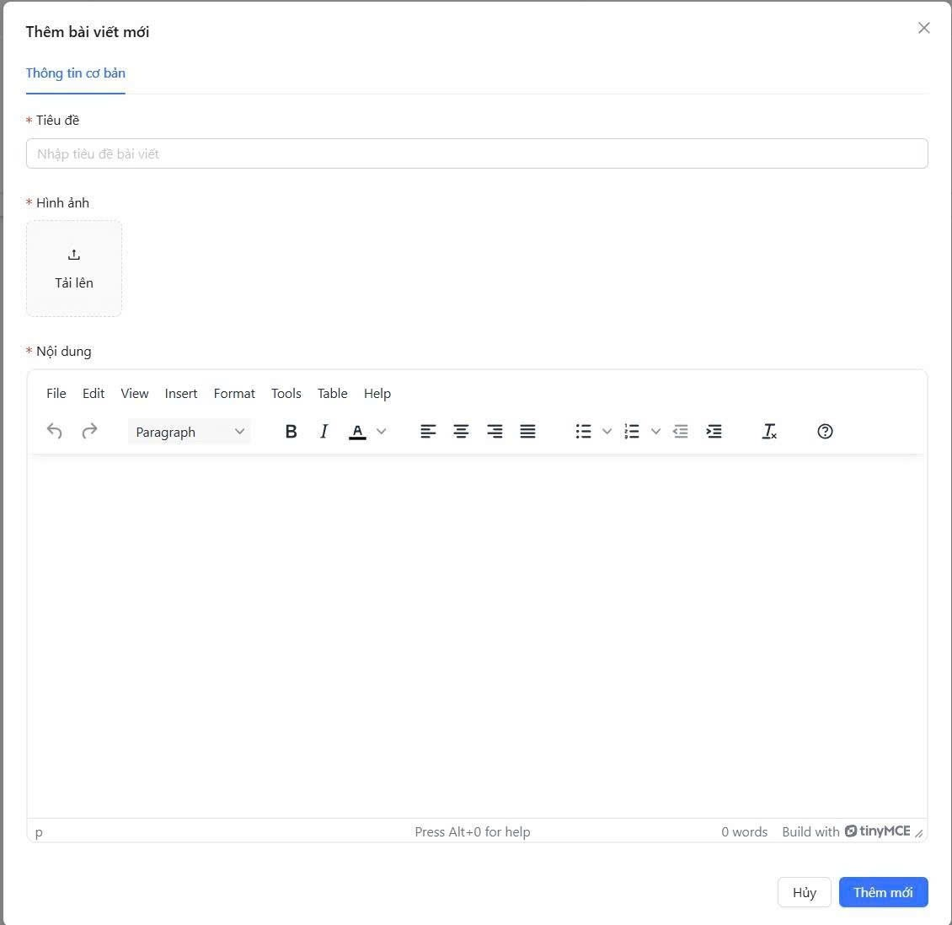
Test Case ID | Mô tả | Hành động | Kết quả mong đợi | Kết quả thực tế | Kết quả |  |  |  |  |  | Chú thích
 |  |  |  |  | Vòng 1 |  |  | Vòng 2
 |  |  |  |  | Trạng thái | Ngày kiểm tra | Người kiểm tra | Trạng thái | Ngày kiểm tra | Người kiểm tra
GUI_SHOW Thêm bài viết mới
GUI-TBV01 | [Form] Thêm bài viết mới |  | Hiển thị đúng form thêm bài viết. | Form thêm bài viết hiển thị đúng. | Passed | 2026-08-05 | Hoàng
GUI-TBV02 | [Textbox] Tiêu đề |  | Hiển thị đúng ô Tiêu đề. | Ô Tiêu đề hiển thị đúng. | Passed | 2026-08-05 | Hoàng
GUI-TBV03 | [Upload] Hình ảnh |  | Hiển thị đúng khu vực tải hình ảnh. | Khu vực tải ảnh hiển thị đúng. | Passed | 2026-08-05 | Hoàng
GUI-TBV04 | [Editor] Nội dung |  | Hiển thị đúng trình soạn thảo nội dung. | Trình soạn thảo hiển thị đúng. | Passed | 2026-08-05 | Hoàng
GUI-TBV05 | [Button] Thêm mới |  | Hiển thị đúng nút Thêm mới. | Nút Thêm mới hiển thị đúng. | Passed | 2026-08-05 | Hoàng
GUI-TBV06 | [Button] Hủy |  | Hiển thị đúng nút Hủy. | Nút Hủy hiển thị đúng. | Passed | 2026-08-05 | Hoàng
FUNCTION_SHOW Thêm bài viết mới
FUNC-TBV01 | Thêm bài viết thành công | 1. Nhập tiêu đề. 2. Tải hình ảnh. 3. Nhập nội dung. 4. Click Thêm mới. | Bài viết được thêm thành công. | Bài viết được thêm thành công. | Passed | 2026-08-05 | Hoàng | Passed | 2026-08-05 | Hoàng
FUNC-TBV02 | Để trống tiêu đề | 1. Không nhập tiêu đề. 2. Click Thêm mới. | Hiển thị lỗi yêu cầu nhập tiêu đề. | Hiển thị lỗi yêu cầu nhập tiêu đề. | Passed | 2026-08-05 | Hoàng | Passed | 2026-08-05 | Hoàng
FUNC-TBV03 | Không tải hình ảnh | 1. Không tải hình ảnh. 2. Click Thêm mới. | Hiển thị lỗi yêu cầu tải hình ảnh. | Hiển thị lỗi yêu cầu tải hình ảnh. | Passed | 2026-08-05 | Hoàng | Passed | 2026-08-05 | Hoàng
FUNC-TBV04 | Để trống nội dung | 1. Không nhập nội dung. 2. Click Thêm mới. | Hiển thị lỗi yêu cầu nhập nội dung. | Hiển thị lỗi yêu cầu nhập nội dung. | Passed | 2026-08-05 | Hoàng | Passed | 2026-08-05 | Hoàng
FUNC-TBV05 | Hủy thêm bài viết | 1. Click Hủy. | Đóng form thêm bài viết. | Form thêm bài viết đóng thành công. | Passed | 2026-08-05 | Hoàng | Passed | 2026-08-05 | Hoàng

Flash sale
Project Name | THIẾT KẾ VÀ PHÁT TRIỂN WEBSITE ĐẶT TOUR DU LỊCH TÍCH HỢP AI HỖ TRỢ NGƯỜI DÙNG
Module Code | Thêm Flash Sale mới
 | Hoàn thành | Lỗi | Chưa kiểm tra | Bị chặn | Tổng lần kiểm tra
Round 1 | 9 | 0 | 0 | 0 | 9
Round 2 | 3 | 0 | 6 | 0 | 9

 | 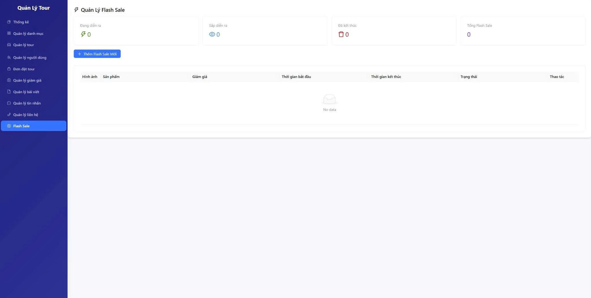
Test Case ID | Mô tả | Hành động | Kết quả mong đợi | Kết quả thực tế | Kết quả |  |  |  |  |  | Chú thích
 |  |  |  |  | Vòng 1 |  |  | Vòng 2
 |  |  |  |  | Trạng thái | Ngày kiểm tra | Người kiểm tra | Trạng thái | Ngày kiểm tra | Người kiểm tra
GUI_SHOW Thêm Flash Sale mới
GUI-FS01 | [Sidebar] Flash Sale |  | Hiển thị đúng menu Flash Sale. | Menu Flash Sale hiển thị đúng. | Passed | 2026-08-05 | Kiệt
GUI-FS02 | [Card] Đang diễn ra |  | Hiển thị đúng số Flash Sale đang diễn ra. | Card đang diễn ra hiển thị đúng. | Passed | 2026-08-05 | Kiệt
GUI-FS03 | [Card] Sắp diễn ra |  | Hiển thị đúng số Flash Sale sắp diễn ra. | Card sắp diễn ra hiển thị đúng. | Passed | 2026-08-05 | Kiệt
GUI-FS04 | [Card] Đã kết thúc |  | Hiển thị đúng số Flash Sale đã kết thúc. | Card đã kết thúc hiển thị đúng. | Passed | 2026-08-05 | Kiệt
GUI-FS05 | [Button] Thêm Flash Sale mới |  | Hiển thị đúng nút Thêm Flash Sale mới. | Nút Thêm Flash Sale mới hiển thị đúng. | Passed | 2026-08-05 | Kiệt
GUI-FS06 | [Bảng] Danh sách Flash Sale |  | Hiển thị đúng bảng Flash Sale. | Bảng Flash Sale hiển thị đúng. | Passed | 2026-08-05 | Kiệt
FUNCTION_SHOW Thêm Flash Sale mới
FUNC-FS01 | Mở form thêm Flash Sale | 1. Click "Thêm Flash Sale Mới". | Hiển thị form thêm Flash Sale. | Form thêm Flash Sale hiển thị đúng. | Passed | 2026-08-05 | Kiệt | Passed | 2026-08-05 | Kiệt
FUNC-FS02 | Xem danh sách Flash Sale | 1. Mở trang Flash Sale. | Hiển thị danh sách Flash Sale. | Danh sách Flash Sale hiển thị đúng. | Passed | 2026-08-05 | Kiệt | Passed | 2026-08-05 | Kiệt
FUNC-FS03 | Hiển thị trạng thái rỗng | 1. Mở trang khi chưa có Flash Sale. | Hiển thị thông báo không có dữ liệu. | Thông báo No data hiển thị đúng. | Passed | 2026-08-05 | Kiệt | Passed | 2026-08-05 | Kiệt

Thêm Flash sale mới
Project Name | THIẾT KẾ VÀ PHÁT TRIỂN WEBSITE ĐẶT TOUR DU LỊCH TÍCH HỢP AI HỖ TRỢ NGƯỜI DÙNG
Module Code | Chỉnh sửa tour
 | Hoàn thành | Lỗi | Chưa kiểm tra | Bị chặn | Tổng lần kiểm tra
Round 1 | 12 | 0 | 0 | 0 | 12
Round 2 | 6 | 0 | 6 | 0 | 12
 |  | 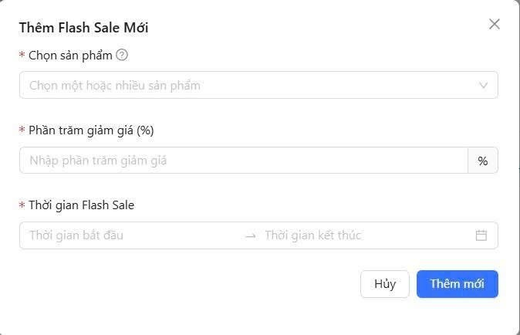

Test Case ID | Mô tả | Hành động | Kết quả mong đợi | Kết quả thực tế | Kết quả |  |  |  |  |  | Chú thích
 |  |  |  |  | Vòng 1 |  |  | Vòng 2
 |  |  |  |  | Trạng thái | Ngày kiểm tra | Người kiểm tra | Trạng thái | Ngày kiểm tra | Người kiểm tra
GUI_SHOW Chỉnh sửa tour
GUI-TFS01 | [Popup] Thêm Flash Sale Mới |  | Hiển thị đúng popup thêm Flash Sale. | Popup thêm Flash Sale hiển thị đúng. | Passed | 2026-08-05 | Sang
GUI-TFS02 | [Dropdown] Chọn sản phẩm |  | Hiển thị đúng dropdown chọn sản phẩm. | Dropdown chọn sản phẩm hiển thị đúng. | Passed | 2026-08-05 | Sang
GUI-TFS03 | [Textbox] Phần trăm giảm giá |  | Hiển thị đúng ô phần trăm giảm giá. | Ô phần trăm giảm giá hiển thị đúng. | Passed | 2026-08-05 | Sang
GUI-TFS04 | [Datepicker] Thời gian Flash Sale |  | Hiển thị đúng ô chọn thời gian Flash Sale. | Ô thời gian hiển thị đúng. | Passed | 2026-08-05 | Sang
GUI-TFS05 | [Button] Thêm mới |  | Hiển thị đúng nút Thêm mới. | Nút Thêm mới hiển thị đúng. | Passed | 2026-08-05 | Sang
GUI-TFS06 | [Button] Hủy |  | Hiển thị đúng nút Hủy. | Nút Hủy hiển thị đúng. | Passed | 2026-08-05 | Sang
FUNCTION_SHOW Chỉnh sửa tour
FUNC-TFS01 | Thêm Flash Sale thành công | 1. Chọn sản phẩm. 2. Nhập phần trăm giảm giá. 3. Chọn thời gian. 4. Click Thêm mới. | Flash Sale được tạo thành công. | Flash Sale được tạo thành công. | Passed | 2026-08-05 | Sang | Passed | 2026-08-05 | Sang
FUNC-TFS02 | Không chọn sản phẩm | 1. Không chọn sản phẩm. 2. Click Thêm mới. | Hiển thị lỗi yêu cầu chọn sản phẩm. | Hiển thị lỗi yêu cầu chọn sản phẩm. | Passed | 2026-08-05 | Sang | Passed | 2026-08-05 | Sang
FUNC-TFS03 | Để trống phần trăm giảm giá | 1. Không nhập phần trăm giảm giá. 2. Click Thêm mới. | Hiển thị lỗi yêu cầu nhập giảm giá. | Hiển thị lỗi yêu cầu nhập giảm giá. | Passed | 2026-08-05 | Sang | Passed | 2026-08-05 | Sang
FUNC-TFS04 | Phần trăm giảm giá không hợp lệ | 1. Nhập giảm giá lớn hơn 100%. 2. Click Thêm mới. | Hiển thị lỗi giảm giá không hợp lệ. | Hiển thị lỗi giảm giá không hợp lệ. | Passed | 2026-08-05 | Sang | Passed | 2026-08-05 | Sang
FUNC-TFS05 | Không chọn thời gian | 1. Không chọn thời gian. 2. Click Thêm mới. | Hiển thị lỗi yêu cầu chọn thời gian. | Hiển thị lỗi yêu cầu chọn thời gian. | Passed | 2026-08-05 | Sang | Passed | 2026-08-05 | Sang
FUNC-TFS06 | Hủy thêm Flash Sale | 1. Click Hủy. | Đóng form thêm Flash Sale. | Form thêm Flash Sale đóng thành công. | Passed | 2026-08-05 | Sang | Passed | 2026-08-05 | Sang

Quản lý mã giảm giá
Project Name | THIẾT KẾ VÀ PHÁT TRIỂN WEBSITE ĐẶT TOUR DU LỊCH TÍCH HỢP AI HỖ TRỢ NGƯỜI DÙNG
Module Code | Quản lý mã giảm giá
 | Hoàn thành | Lỗi | Chưa kiểm tra | Bị chặn | Tổng lần kiểm tra
Round 1 | 9 | 0 | 0 | 0 | 9
Round 2 | 8 | 1 | 0 | 0 | 9


Test Case ID | Mô tả | Hành động | Kết quả mong đợi | Kết quả thực tế | Kết quả |  |  |  |  |  | Chú thích
 |  |  |  |  | Vòng 1 |  |  | Vòng 2
 |  |  |  |  | Trạng thái | Ngày kiểm tra | Người kiểm tra | Trạng thái | Ngày kiểm tra | Người kiểm tra
GUI_SHOW Quản lý mã giảm giá
GUI-QLMGG01 | [Sidebar] Quản lý giảm giá |  | Hiển thị đúng menu Quản lý giảm giá. | Menu Quản lý giảm giá hiển thị đúng. | Passed | 2026-08-05 | Hoàng | Passed
GUI-QLMGG02 | [Button] Thêm mã giảm giá |  | Hiển thị đúng nút Thêm mã giảm giá. | Nút Thêm mã giảm giá hiển thị đúng. | Passed | 2026-08-05 | Hoàng | Passed
GUI-QLMGG03 | [Bảng] Danh sách mã giảm giá |  | Hiển thị đúng bảng mã giảm giá. | Bảng mã giảm giá hiển thị đúng. | Passed | 2026-08-05 | Hoàng | Passed
GUI-QLMGG04 | [Cột] Mã giảm giá |  | Hiển thị đúng cột Mã giảm giá. | Cột Mã giảm giá hiển thị đúng. | Passed | 2026-08-05 | Hoàng | Passed
GUI-QLMGG05 | [Cột] Giảm giá |  | Hiển thị đúng cột Giảm giá. | Cột Giảm giá hiển thị đúng. | Passed | 2026-08-05 | Hoàng | Passed
GUI-QLMGG06 | [Cột] Thời gian |  | Hiển thị đúng cột Thời gian. | Cột Thời gian hiển thị đúng. | Passed | 2026-08-05 | Hoàng | Passed
FUNCTION_SHOW Quản lý mã giảm giá
FUNC-QLMGG01 | Mở form thêm mã giảm giá | 1. Click "Thêm mã giảm giá". | Hiển thị form thêm mã giảm giá. | Form thêm mã giảm giá hiển thị đúng. | Passed | 2026-08-05 | Hoàng | Passed | 2026-08-05 | Hoàng
FUNC-QLMGG02 | Xem danh sách mã giảm giá | 1. Mở trang quản lý mã giảm giá. | Hiển thị danh sách mã giảm giá. | Danh sách mã giảm giá hiển thị đúng. | Passed | 2026-08-05 | Hoàng | Passed | 2026-08-05 | Hoàng
FUNC-QLMGG03 | Hiển thị trạng thái rỗng | 1. Mở trang khi chưa có mã giảm giá. | Hiển thị thông báo không có dữ liệu. | Thông báo No data hiển thị đúng. | Passed | 2026-08-05 | Hoàng | Failed | 2026-08-05 | Hoàng

Thêm mã giảm giá
Project Name | THIẾT KẾ VÀ PHÁT TRIỂN WEBSITE ĐẶT TOUR DU LỊCH TÍCH HỢP AI HỖ TRỢ NGƯỜI DÙNG
Module Code | Thêm mã giảm giá
 | Hoàn thành | Lỗi | Chưa kiểm tra | Bị chặn | Tổng lần kiểm tra
Round 1 | 13 | 0 | 0 | 0 | 13
Round 2 | 5 | 1 | 7 | 0 | 13
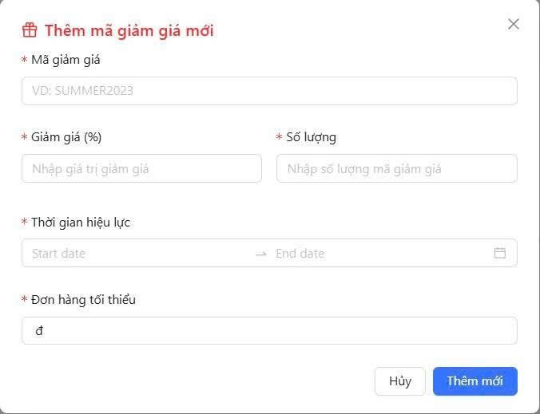

Test Case ID | Mô tả | Hành động | Kết quả mong đợi | Kết quả thực tế | Kết quả |  |  |  |  |  | Chú thích
 |  |  |  |  | Vòng 1 |  |  | Vòng 2
 |  |  |  |  | Trạng thái | Ngày kiểm tra | Người kiểm tra | Trạng thái | Ngày kiểm tra | Người kiểm tra
GUI_SHOW Thêm mã giảm giá
GUI-TMGG01 | [Popup] Thêm mã giảm giá mới |  | Hiển thị đúng popup thêm danh mục. | Popup thêm danh mục hiển thị đúng. | Passed | 2026-08-05 | Nhung
GUI-TMGG02 | [Textbox] Mã giảm giá |  | Hiển thị đúng ô Tên danh mục. | Ô Tên danh mục hiển thị đúng. | Passed | 2026-08-05 | Nhung
GUI-TMGG03 | [Textbox] Giảm giá |  | Hiển thị đúng ô Tên danh mục. | Ô Tên danh mục hiển thị đúng. | Passed | 2026-08-05 | Nhung
GUI-TMGG04 | [Textbox] Số lượng |  | Hiển thị đúng khu vực tải ảnh. | Khu vực tải ảnh hiển thị đúng. | Passed | 2026-08-05 | Nhung
GUI-TMGG05 | [Datepicker] Thời gian hiệu lực |  | Hiển thị đúng ô Mô tả. | Ô Mô tả hiển thị đúng. | Passed | 2026-08-05 | Nhung
GUI-TMGG06 | [Textbox] Đơn hàng tối thiểu |  | Hiển thị đúng ô Mô tả. | Ô Mô tả hiển thị đúng. | Passed | 2026-08-05 | Nhung
GUI-TMGG07 | [Button] Thêm mới |  | Hiển thị đúng nút Hủy. | Nút Hủy hiển thị đúng. | Passed | 2026-08-05 | Nhung
FUNCTION_SHOW Thêm mã giảm giá
FUNC-TMGG01 | Thêm mã giảm giá thành công | 1. Nhập đầy đủ thông tin hợp lệ. 2. Click Thêm mới. | Mã giảm giá được tạo thành công. | Mã giảm giá được tạo thành công. | Passed | 2026-08-05 | Nhung | Passed | 2026-08-05 | Nhung
FUNC-TMGG02 | Để trống mã giảm giá | 1. Không nhập mã giảm giá. 2. Click Thêm mới. | Hiển thị lỗi yêu cầu nhập mã giảm giá. | Hiển thị lỗi yêu cầu nhập mã giảm giá. | Passed | 2026-08-05 | Nhung | Passed | 2026-08-05 | Nhung
FUNC-TMGG03 | Để trống giảm giá | 1. Không nhập giá trị giảm giá. 2. Click Thêm mới. | Hiển thị lỗi yêu cầu nhập giảm giá. | Hiển thị lỗi yêu cầu nhập giảm giá. | Passed | 2026-08-05 | Nhung | Passed | 2026-08-05 | Nhung
FUNC-TMGG04 | Giảm giá không hợp lệ | 1. Nhập giảm giá lớn hơn 100%. 2. Click Thêm mới. | Hiển thị lỗi giảm giá không hợp lệ. | Hiển thị lỗi giảm giá không hợp lệ. | Passed | 2026-08-05 | Nhung | Failed | 2026-08-05 | Nhung
FUNC-TMGG05 | Không chọn thời gian hiệu lực | 1. Không chọn thời gian. 2. Click Thêm mới. | Hiển thị lỗi yêu cầu chọn thời gian. | Hiển thị lỗi yêu cầu chọn thời gian. | Passed | 2026-08-05 | Nhung | Passed | 2026-08-05 | Nhung
FUNC-TMGG06 | Hủy thêm mã giảm giá | 1. Click Hủy. | Đóng form thêm mã giảm giá. | Form thêm mã giảm giá đóng thành công. | Passed | 2026-08-05 | Nhung | Passed | 2026-08-05 | Nhung

